功能描述
标题 | CONGRATUATIONS！
 | YOU BECOME X VIP！ | X为当前VIP等级 | 这边加一列 Favorite Marks
好处 | A More Purchased Credits | A为参数 | Exclusive Machine下面需显示具体数字（根据VIP等级）
 | B More Daily Bonus | B为参数
 | C More Hourly Bonus | C为参数
 | D More Favorite Mark
按钮 | GREAT！ | 关闭按钮

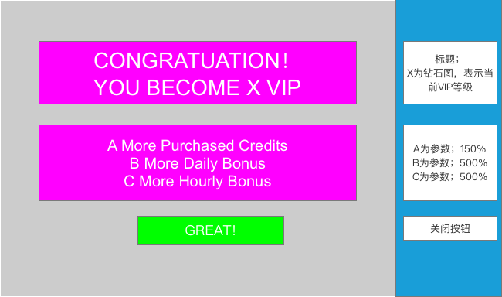
功能框图

A More Purchased Credits
B More Daily Bonus
C More Hourly Bonus
D More Favorite Mark
Y VIP Machine Unlocked!
+机台图片
（Y为解锁的机台数量）

